CP13
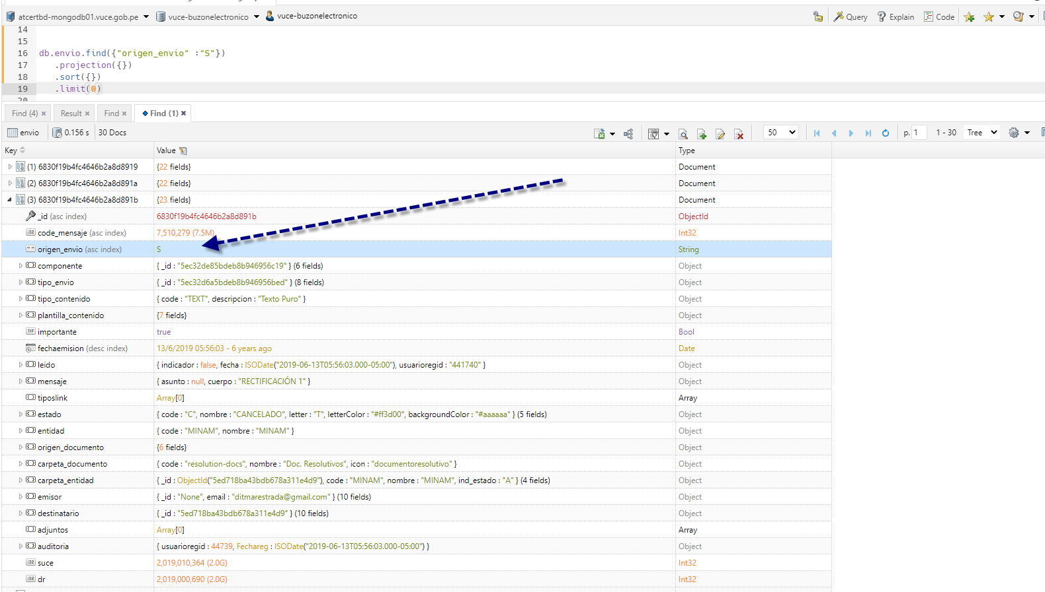
Validación de la sincronización manual de mensajes de Buzón 1.0 a Buzón 2.0
Pasos:
Paso 1: Verificar la migración por bloque de operaciones.(Grupo de mensajes de la tabla SYNC_CONTROL)

Resultado:
Resultado Paso 1: Que por cada bloque de operaciones se almacene un registro en el archivo Log, que registra información de todo el grupo procesado.

Elimino Mensajes en estado Sincronizado: S
Con la finalidad de poder controlar la cantidad de mensajes que se sincronizan de forma manual. | Script:
 | db.envio.deleteMany({
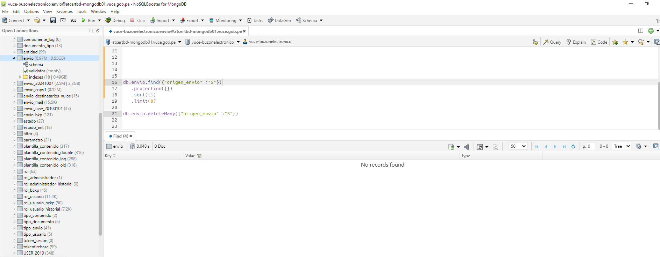
 | code_mensaje: {
 | $in: db.envio.distinct("code_mensaje", { origen_envio: "S" })
 | }
 | });

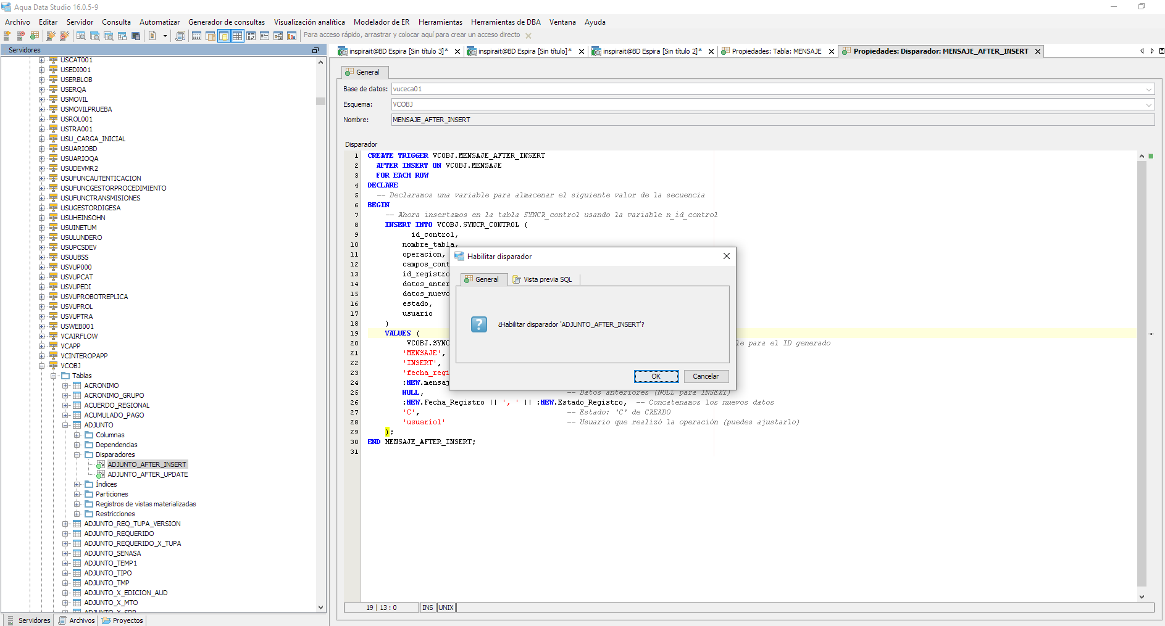
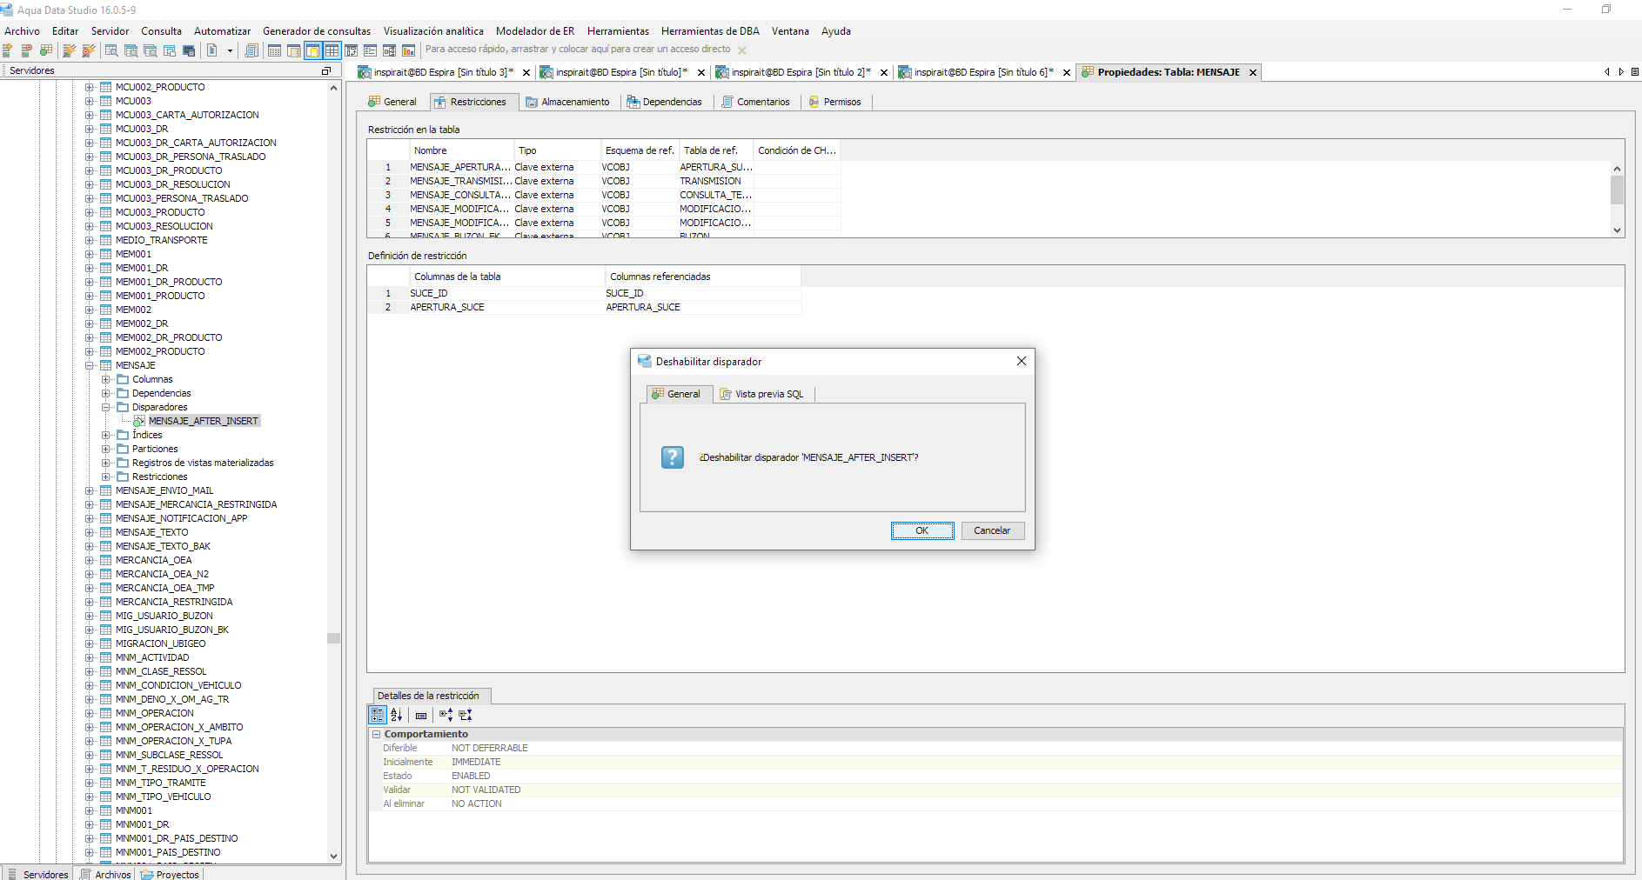
Se valida que los Trigger relacionado al proceso deben estará Deshabilitadas para que no se ejecuten los disparos automáticos
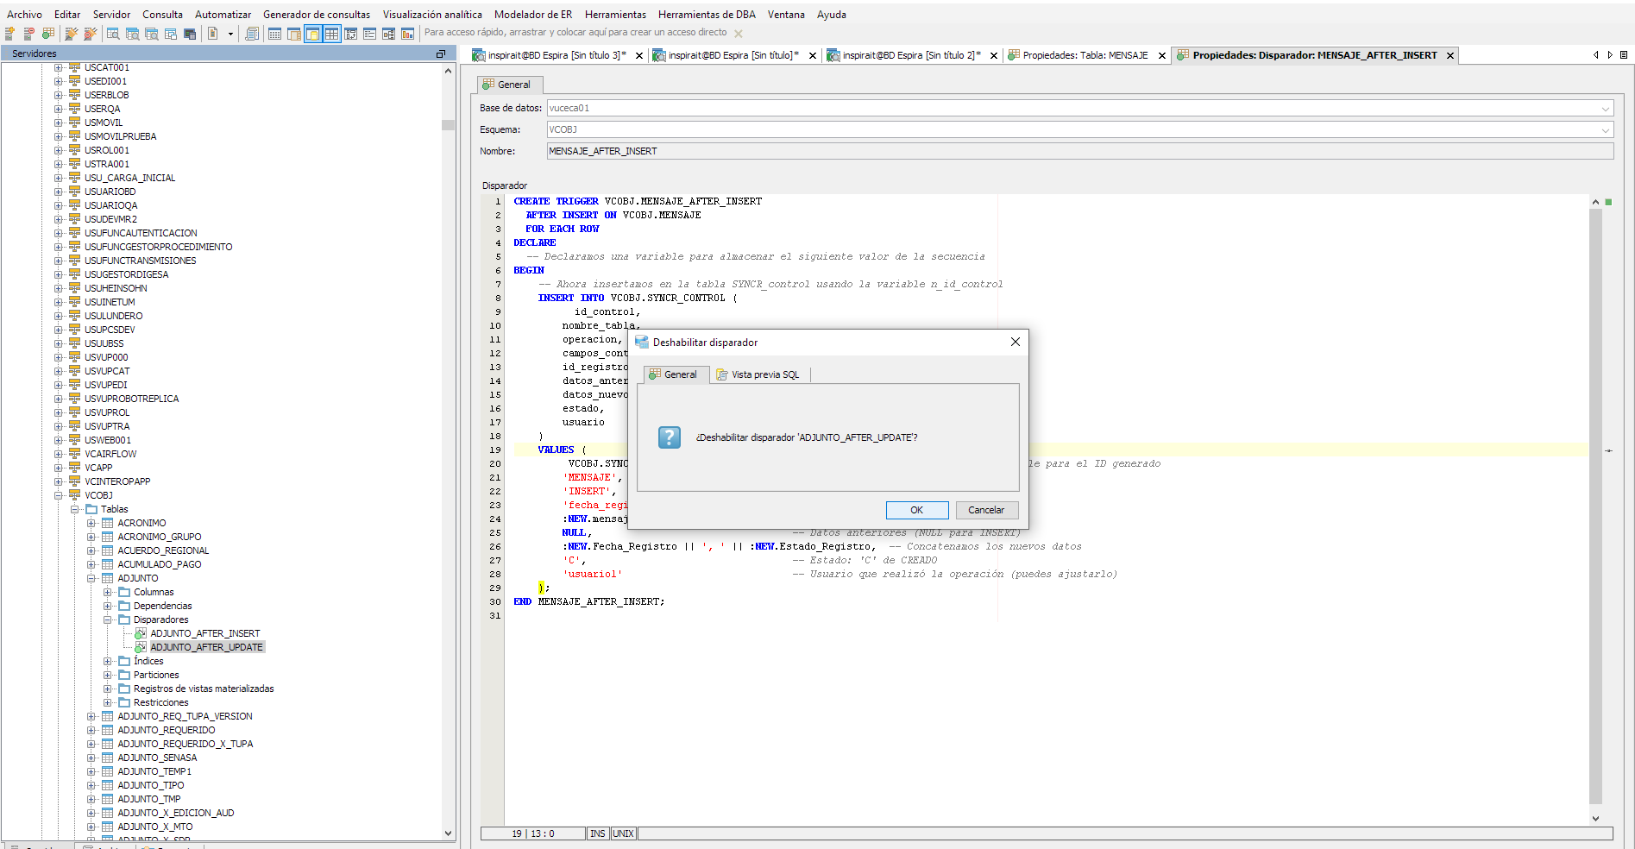
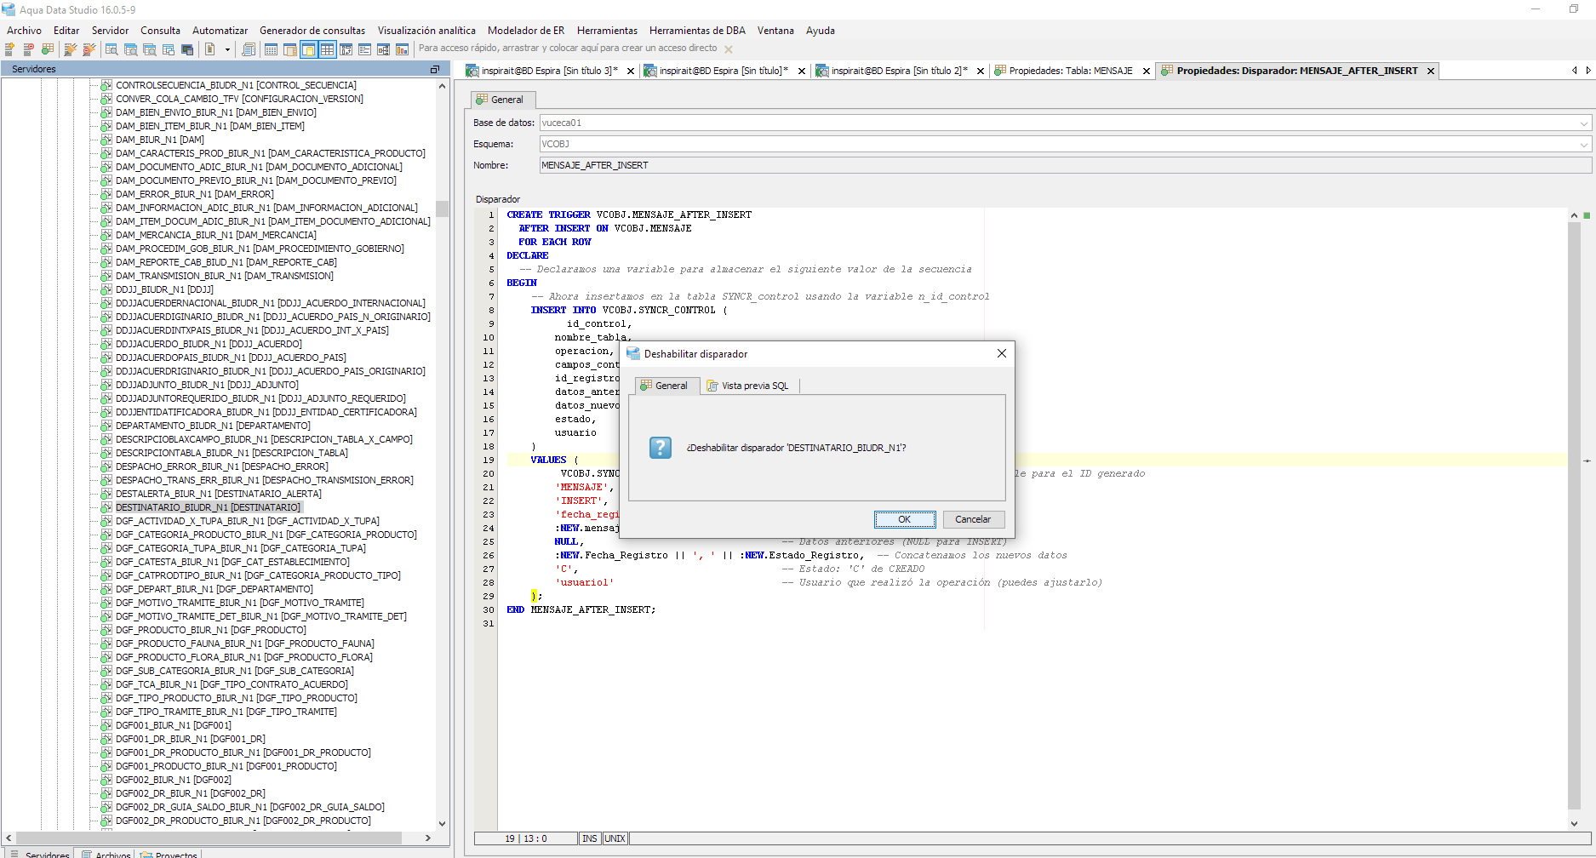
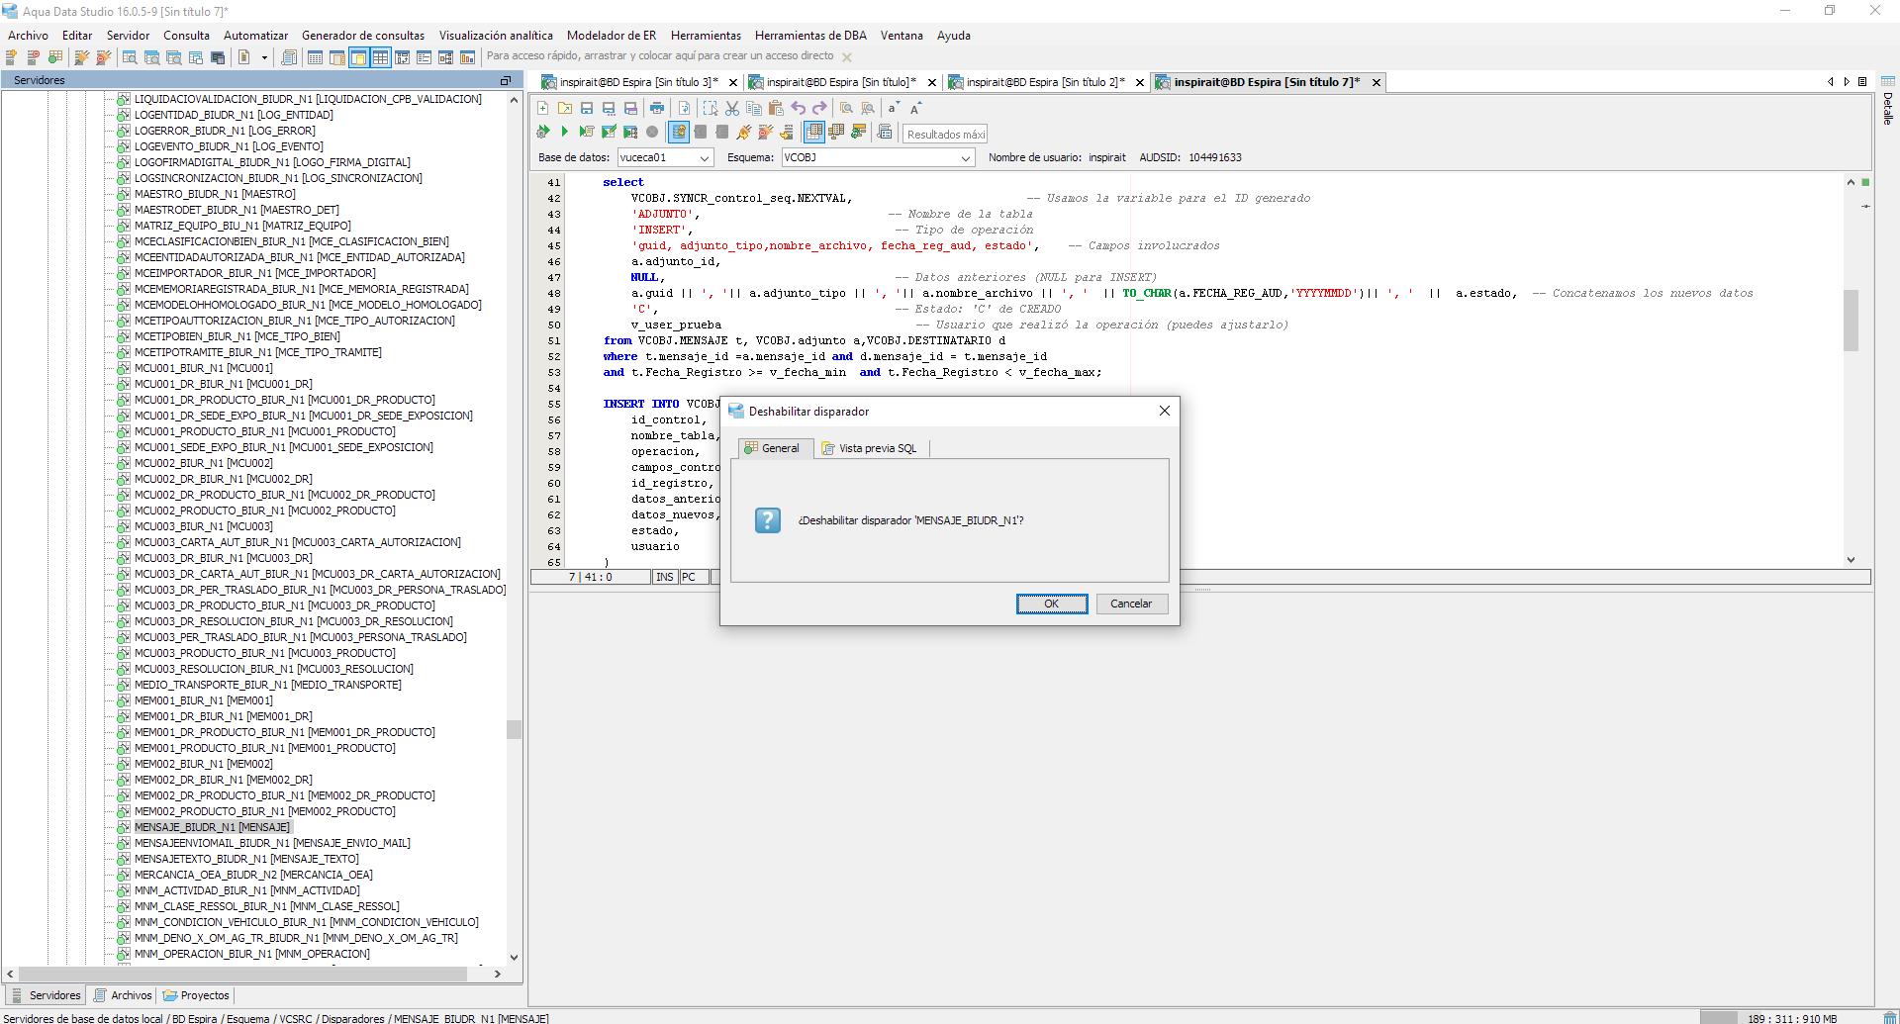
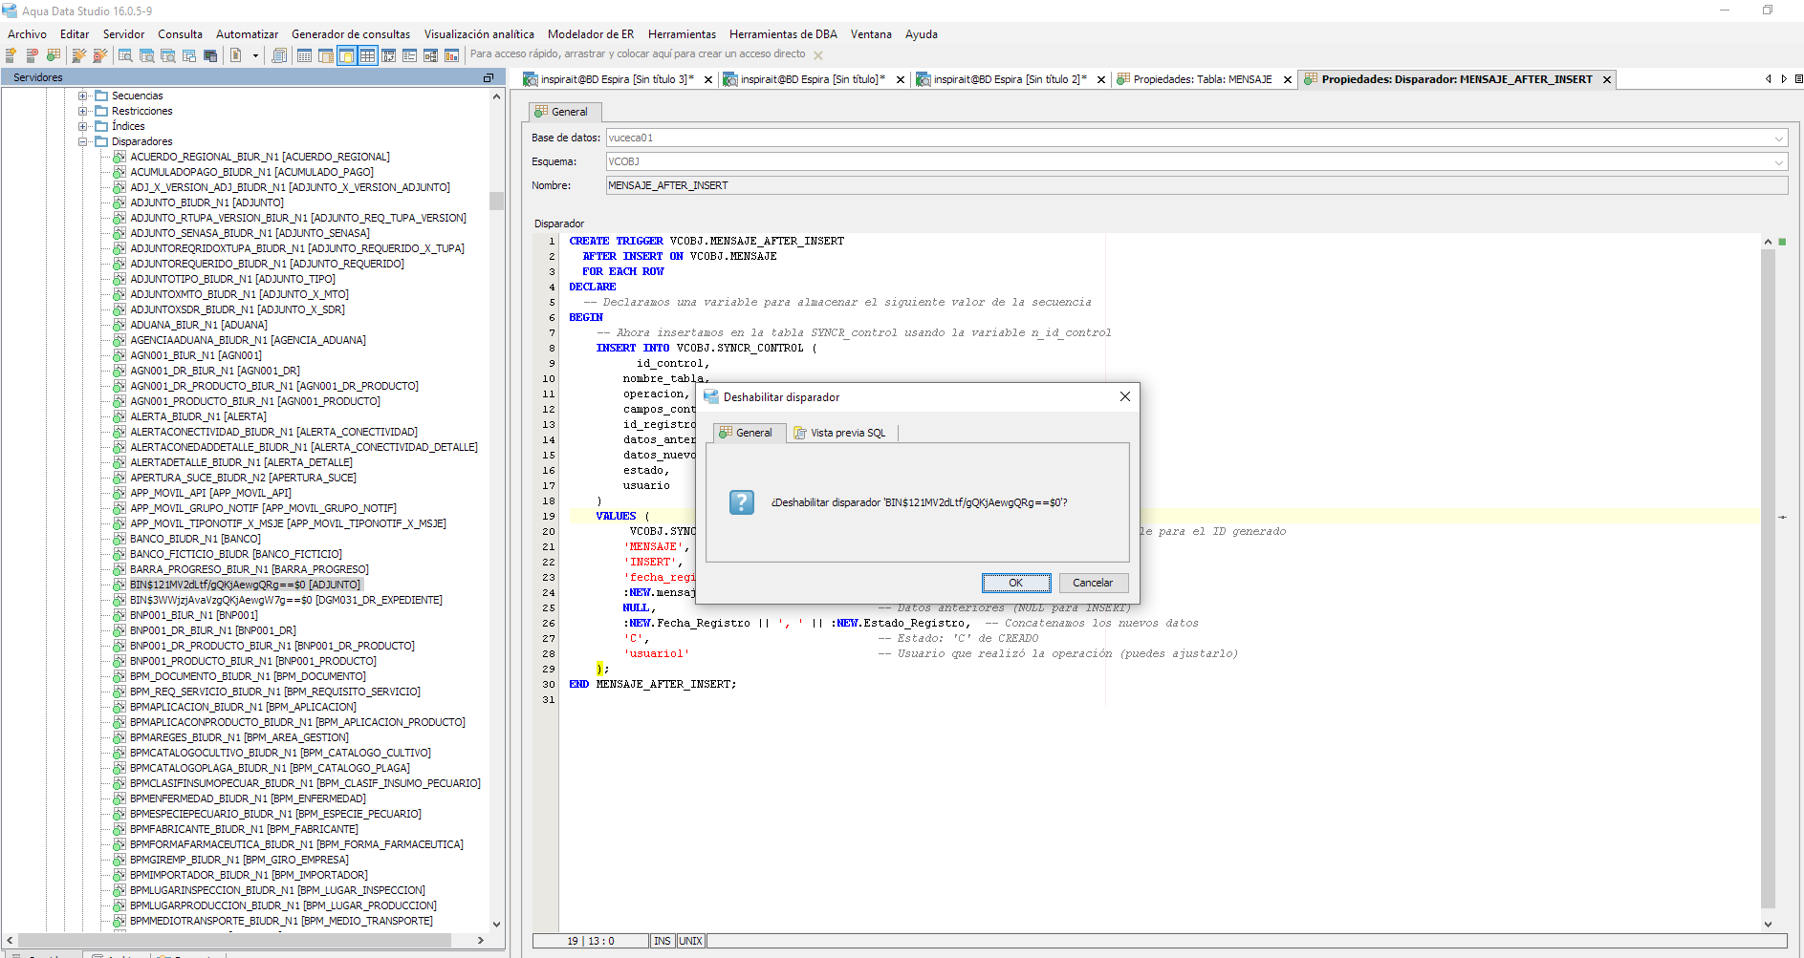
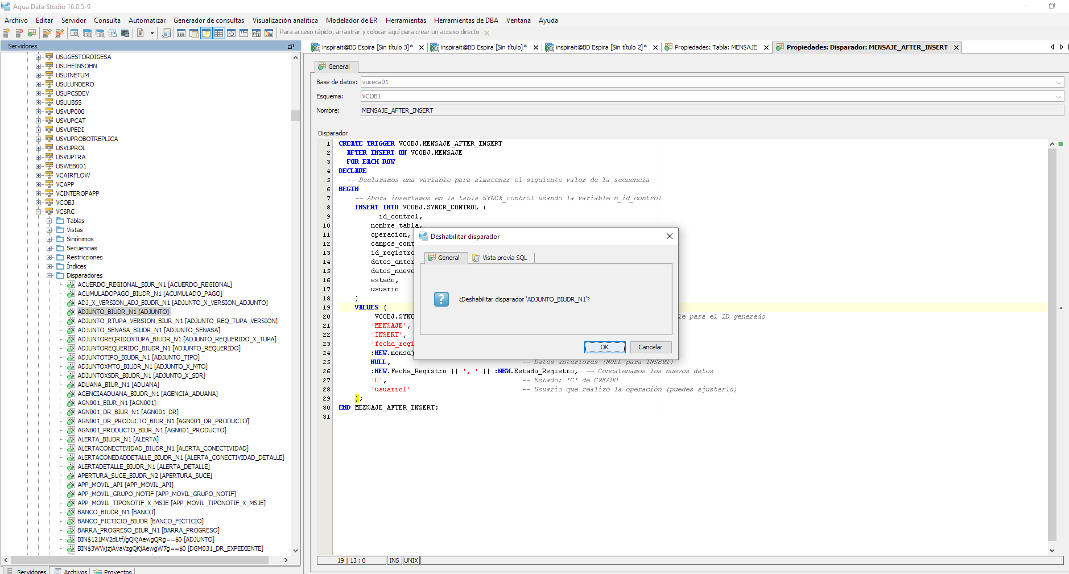
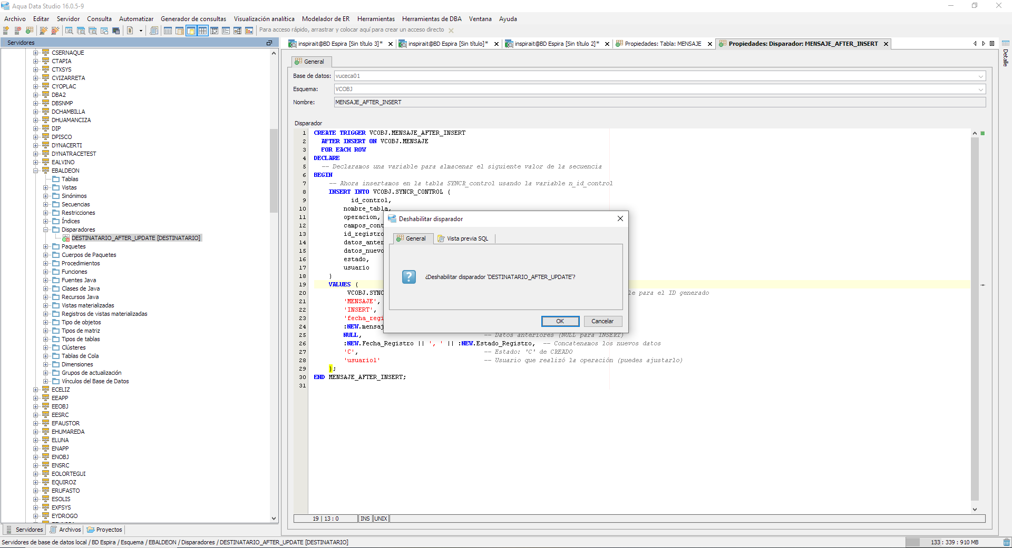

ValIdar que la Definicion Frecuencia se encuentre Vacio, para asegurar que se trata de un proceso Manual

ValIdar que el limite esté configurado con 10 mensajes por 3 bloques de envio, para asegurar la trazabilidad de los envios en bloques

Selecciono en un rango de fechas mensajes/ notificaciones almacenados en BD Oracle, correspondientes a Buzón 1.0
Inserto data en un rango seleccionado: |  | Carga en la tabla control
Rango del: 01/05/2019 al 01/12/2019
 |  | select nombre_tabla,estado,count(*) from VCOBJ.SYNCR_CONTROL t group by nombre_tabla,estado;
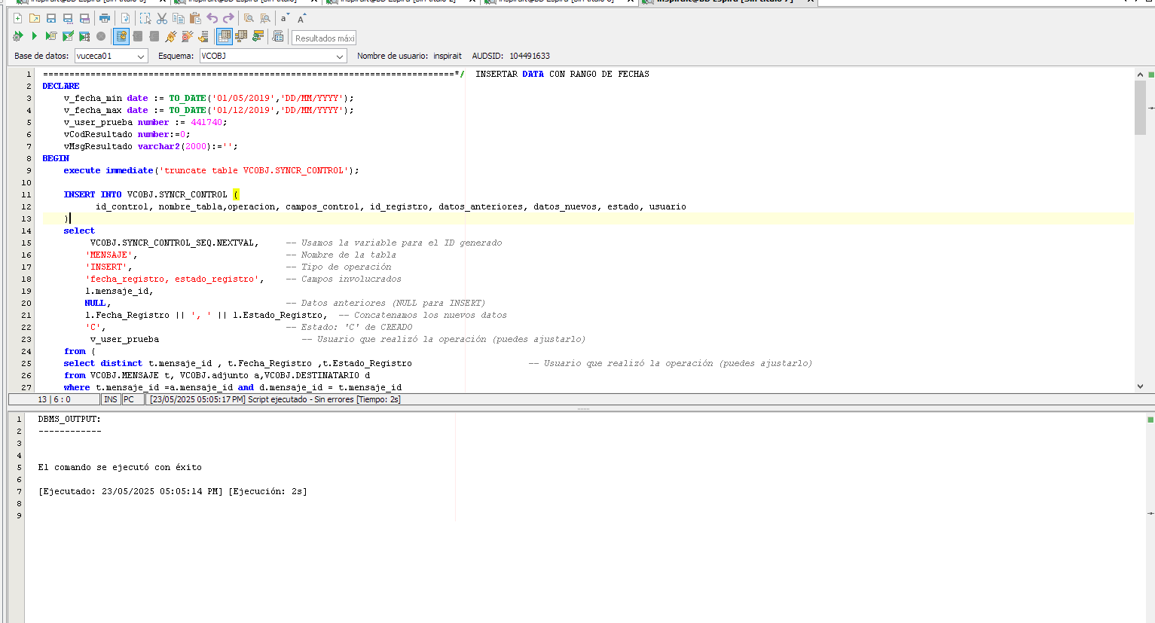
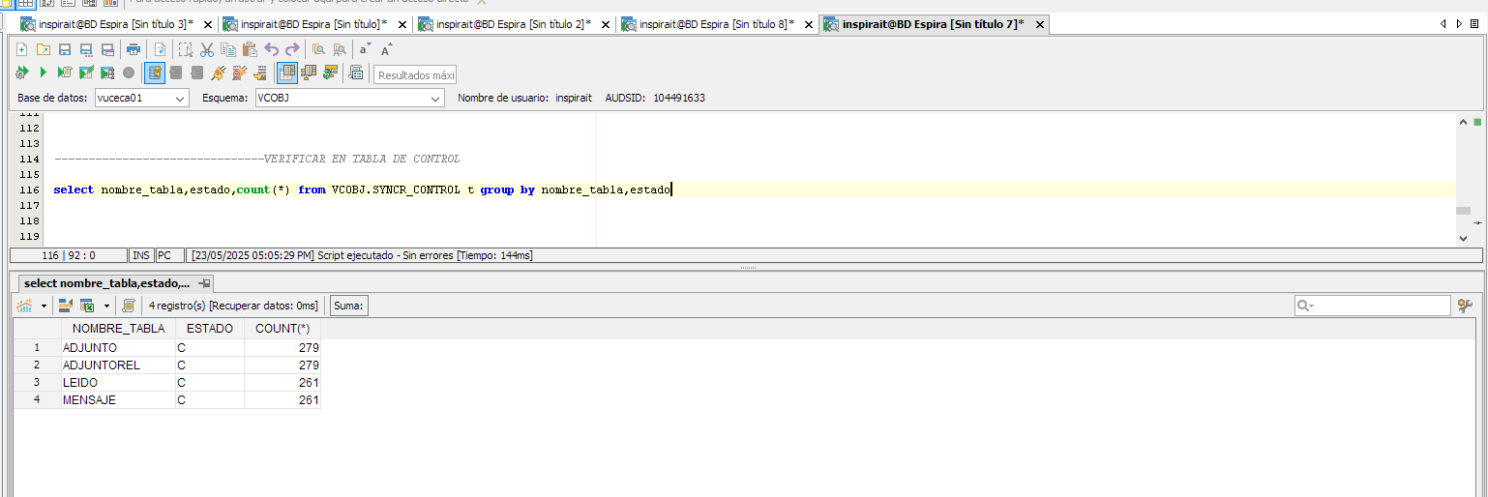

Verificación en BD Oracle

Ejecución mediante Airflow el proceso de sincronización manual de mensajes y usuarios en MR1, que corresponde a Mensaje_All |  | Click a la ejecución

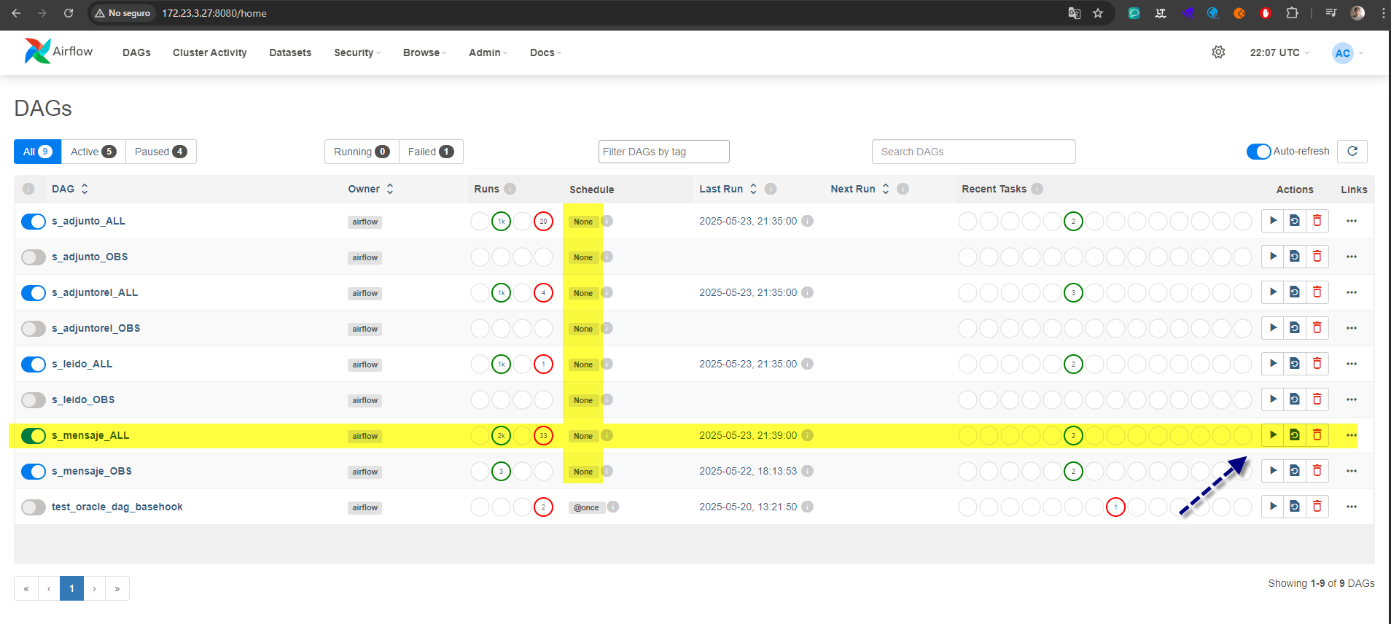
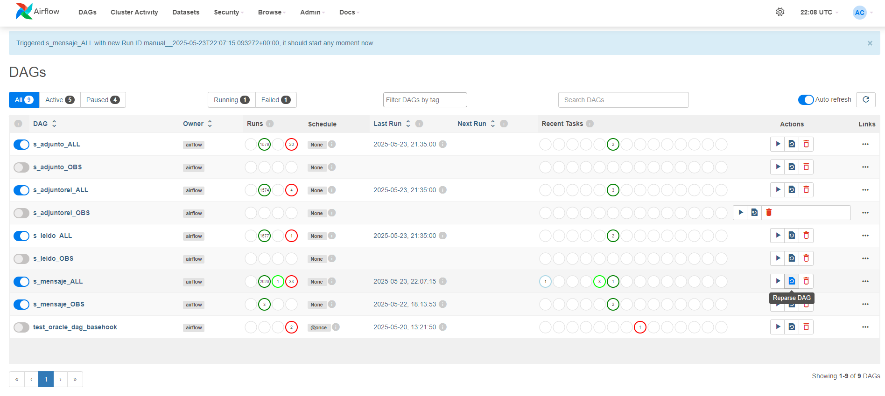

Verifico el Run_task |  | Al darle click y situarme en la pestaña Log

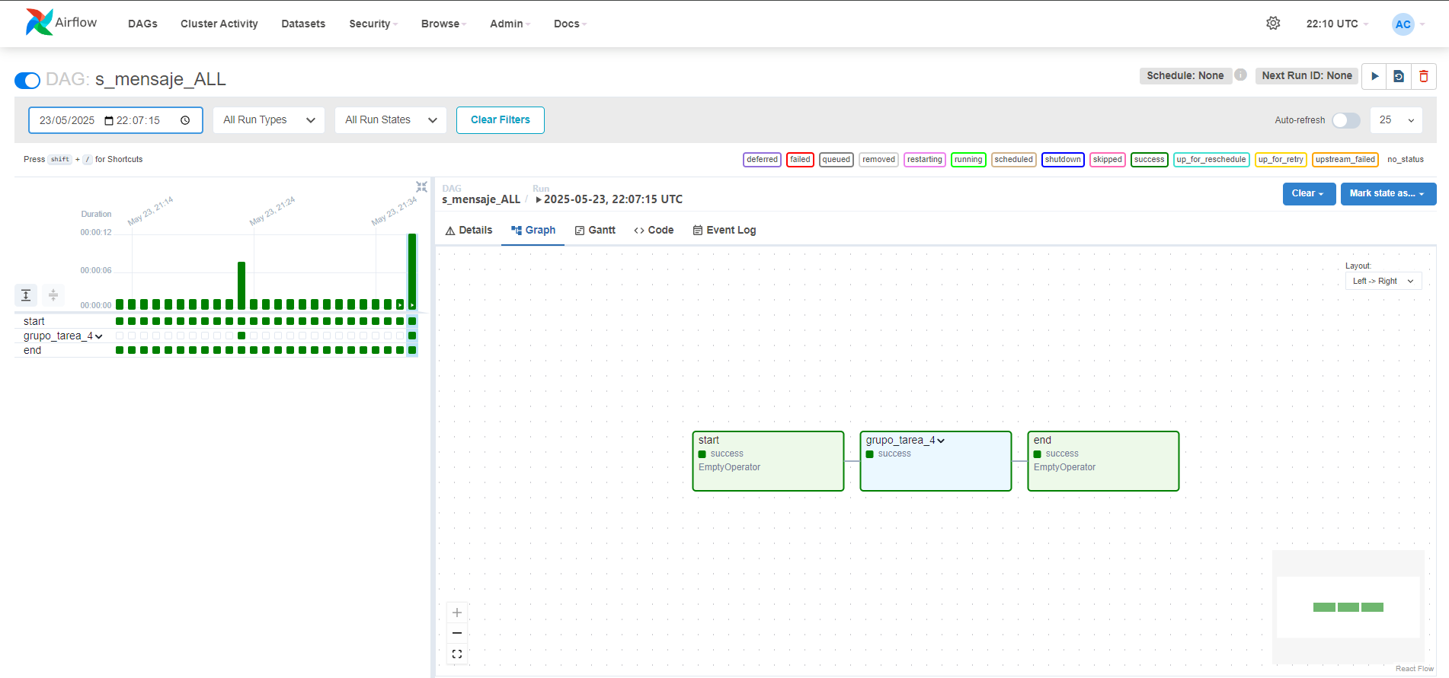
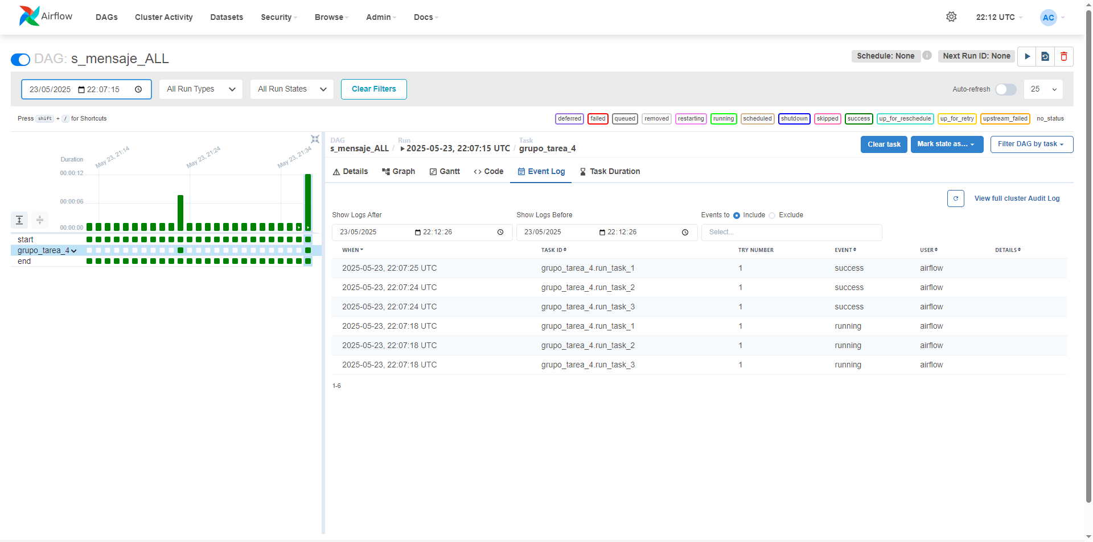
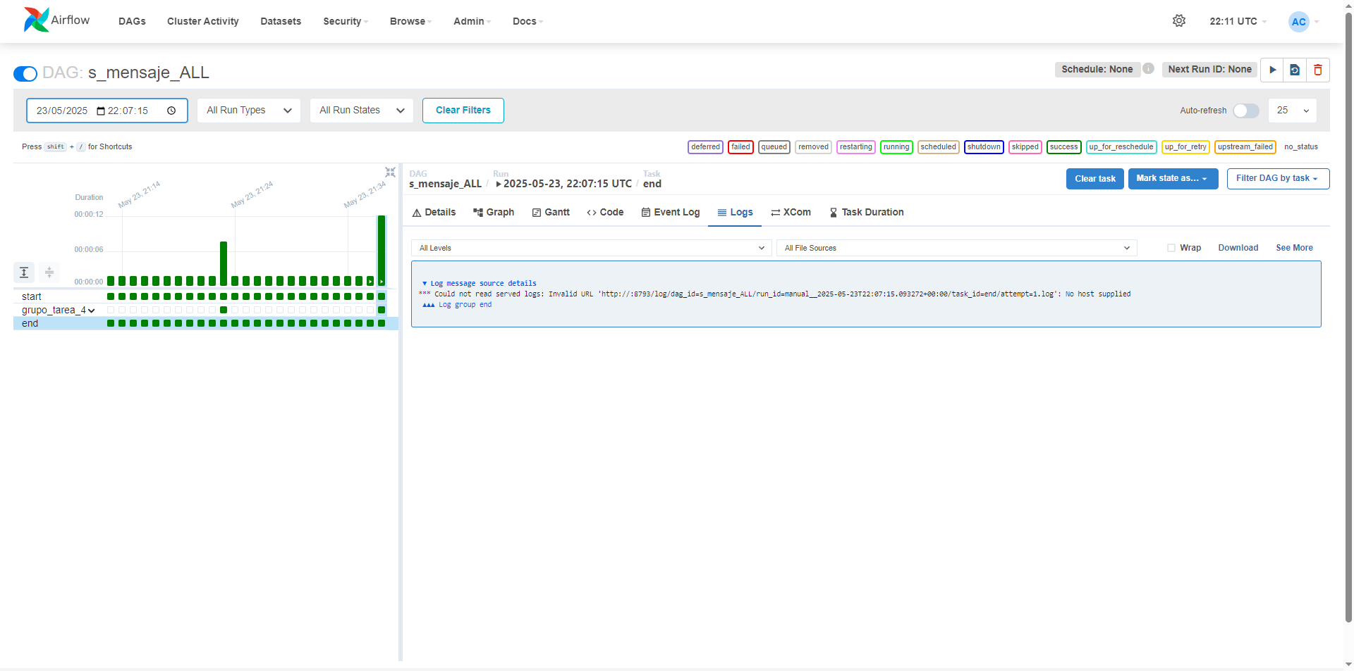
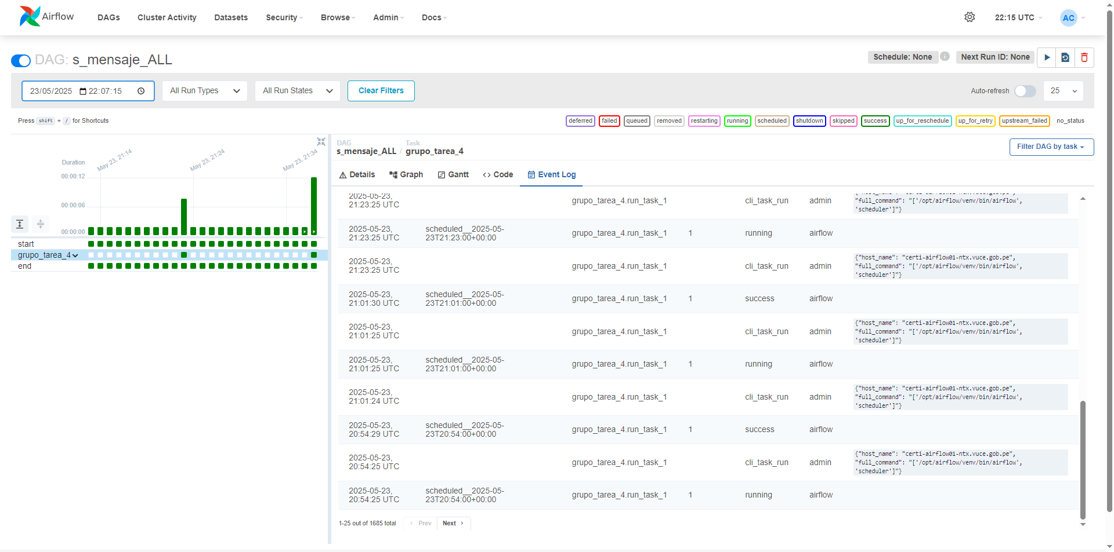

Verifico en la tabla control 30 mensajes sincronizados

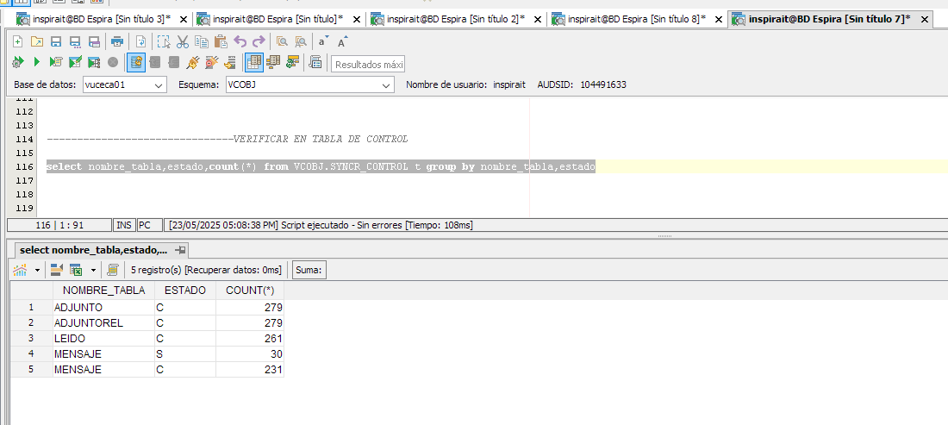

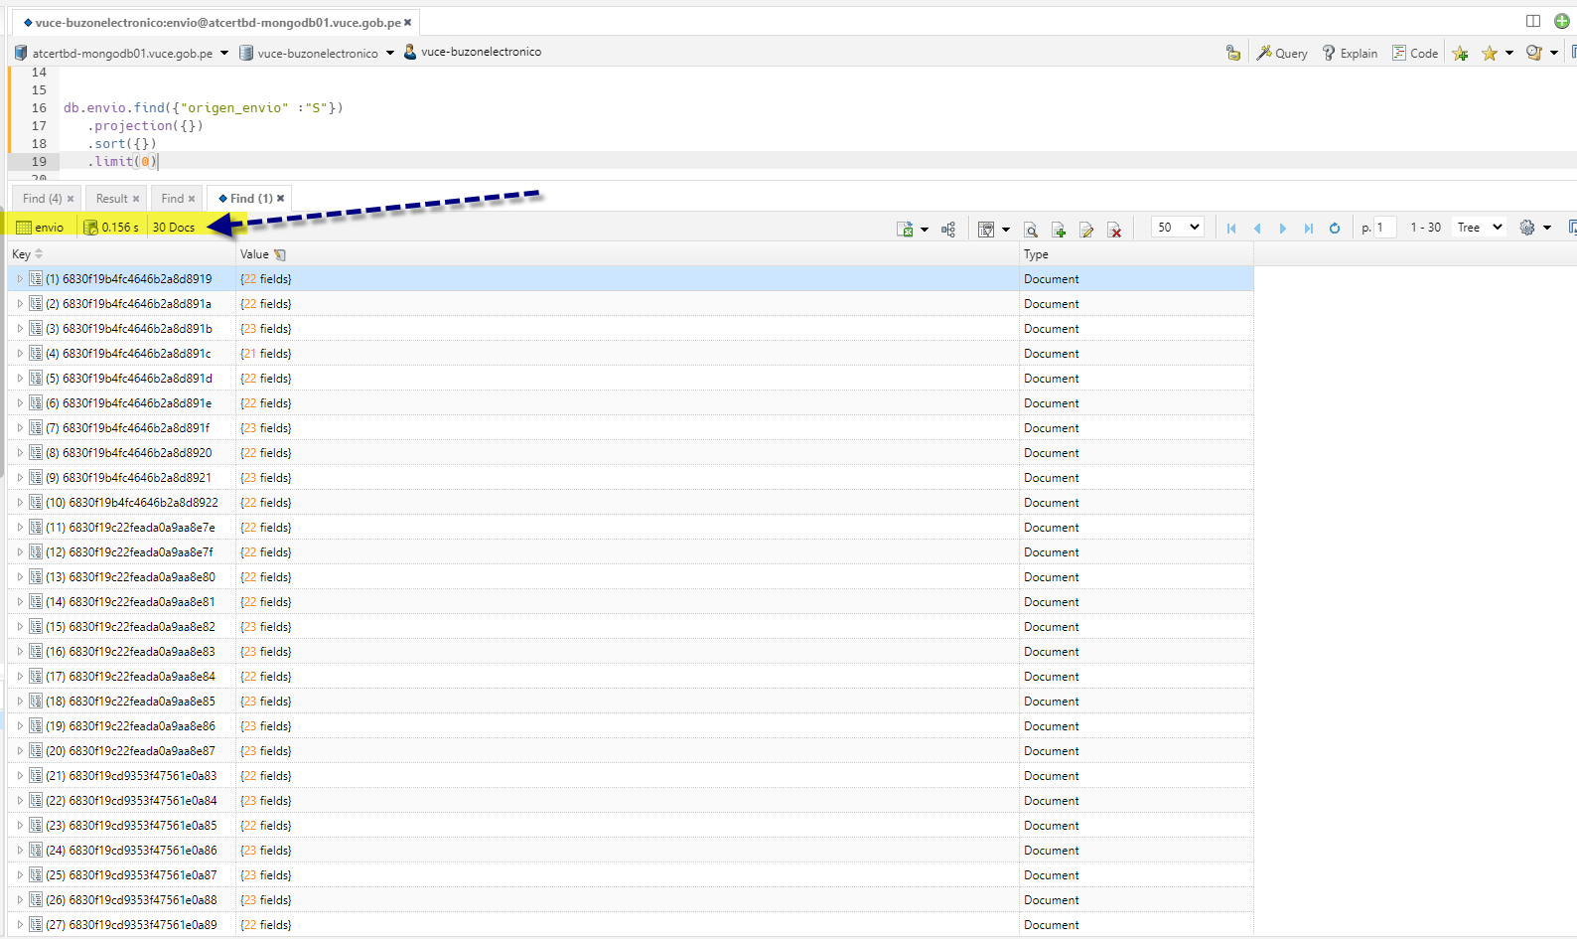
Verifico la carga de 7 mensajes en estado Sincronizado en MongoDB |  | Script:
 |  | db.envio.find({
 |  | code_mensaje: {
 |  | $in: db.envio.distinct("code_mensaje", { origen_envio: "S" })
 |  | }
 |  | });

El campo Origen envio= S

